Ejercicio 1 - Grafica tension d
Longitud inicial (mm) | 150 |  |  | mm2 | cm2 |  | E
Diámetro (mm) | 15 |  | Superficie | 176.71 | 1.77

Fuerza (Kp) | 750 | 1500 | 2250 | 3000 | 4000 | 4500 | 5000 | 4000 | 3750
Longitud (mm) | 150.1 | 150.2 | 150.3 | 150.4 | 150.5 | 150.7 | 151.28 | 151.87 | 153.28

L-L0 | 0.1 | 0.2 | 0.3 | 0.4 | 0.5 | 0.7 | 1.28 | 1.87 | 3.28
Fuerza (N) | 7350 | 14700 | 22050 | 29400 | 39200 | 44100 | 49000 | 39200 | 36750

Deformación | 0.00067 | 0.00133 | 0.00200 | 0.00267 | 0.00333 | 0.00467 | 0.00853 | 0.01247 | 0.02187
Deformación | 6.67E-04 | 1.33E-03 | 2.00E-03 | 2.67E-03 | 3.33E-03 | 4.67E-03 | 8.53E-03 | 1.25E-02 | 2.19E-02
Cuadraditos | 1.22 | 2.44 | 3.66 | 4.88 | 6.10 | 8.54 | 15.61 | 22.80 | 40.00
Esfuerzo (N/cm2) | 4159.25 | 8318.50 | 12477.75 | 16637.00 | 22182.66 | 24955.50 | 27728.33 | 22182.66 | 20796.25
Cuadraditos | 0.0 | 4.2 | 8.5 | 12.7 | 18.4 | 21.2 | 24.0 | 18.4 | 16.9
E (Young) | 6238873.7692 | 6238873.7692 | 6238873.7692 | 6238873.769
E (Young) | 6.24E+06 | 6.24E+06 | 6.24E+06 | 6.24E+06 |  | Alargamiento rotura |  |  | 2.19%

Esfuerzo (N/cm2) frente a Deformación

Ejercicio 4
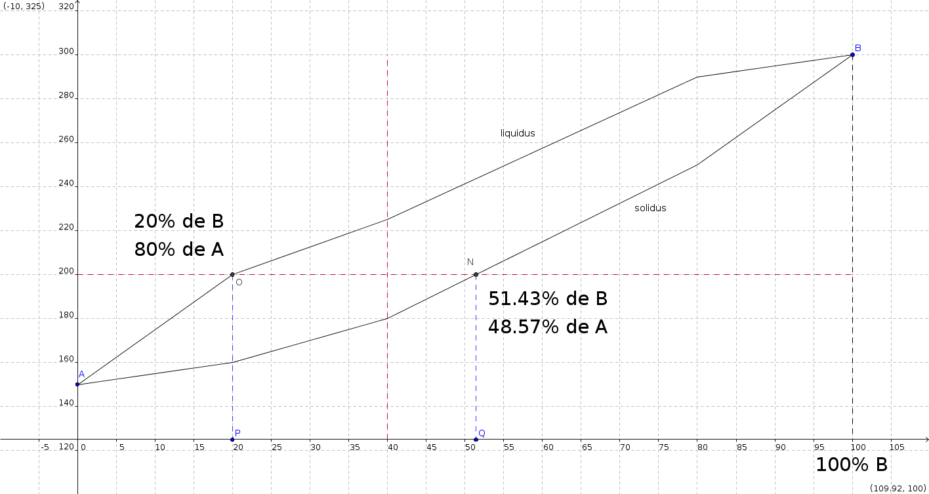
Porcentajes | CA | 60.00%
 | CB | 40.00%

Porcentajes fase líquida | CLA | 80.00%
 | CLB | 20.00%

Porcentajes fase sólida | CSA | 48.57%
 | CSB | 51.43%

WL | CON A | 0.364
WS |  | 0.636

WL | CON B | 0.364
WS |  | 0.636

